Hoja1
Linda Juliana Barrios S.
2174679
G4
Frecuencia de operación [MHz] | GTx=0 [dBm] | α cable GTx=0 | GTx=5 [dBm] | α cable GTx=5 | GTx=10 [dBm] | α cable GTx=10 | GTx=15 [dBm] | α cable GTx=15 | PTx [dBm] | GTx | GTx | GTx | GTx | Atenuador
50 | -45.52 | -9.52 | -33.19 | -2.19 | -34.36 | -8.36 | -29.55 | -3.55 | -6 | 0 | 5 | 10 | 15 | 30
60 | -49.15 | -13.15 | -38.27 | -7.27 | -33.28 | -7.28 | -28.55 | -2.55 | -6 | 0 | 5 | 10 | 15 | 30
70 | -43.3 | -7.3 | -38.23 | -7.23 | -33.27 | -7.27 | -28.45 | -2.45 | -6 | 0 | 5 | 10 | 15 | 30
80 | -43.72 | -7.72 | -38.58 | -7.58 | -33.57 | -7.57 | -28.69 | -2.69 | -6 | 0 | 5 | 10 | 15 | 30
90 | -44.02 | -8.02 | -38.97 | -7.97 | -33.89 | -7.89 | -29.02 | -3.02 | -6 | 0 | 5 | 10 | 15 | 30
100 | -44.48 | -8.48 | -39.39 | -8.39 | -34.25 | -8.25 | -29.47 | -3.47 | -6 | 0 | 5 | 10 | 15 | 30
200 | -48.9 | -12.9 | -43.2 | -12.2 | -34.24 | -8.24 | -33.51 | -7.51 | -6 | 0 | 5 | 10 | 15 | 30
300 | -51.6 | -15.6 | -46.65 | -15.65 | -41.8 | -15.8 | -37.03 | -11.03 | -6 | 0 | 5 | 10 | 15 | 30
400 | -54.9 | -18.9 | -49.66 | -18.66 | -44.73 | -18.73 | -40.18 | -14.18 | -6 | 0 | 5 | 10 | 15 | 30
500 | -57.61 | -21.61 | -52.79 | -21.79 | -48 | -22 | -43.35 | -17.35 | -6 | 0 | 5 | 10 | 15 | 30
600 | -60.74 | -24.74 | -60.46 | -29.46 | -50.8 | -24.8 | -46.29 | -20.29 | -6 | 0 | 5 | 10 | 15 | 30
700 | -63.89 | -27.89 | -63.52 | -32.52 | -54.17 | -28.17 | -49.33 | -23.33 | -6 | 0 | 5 | 10 | 15 | 30
800 | -66.48 | -30.48 | -61.59 | -30.59 | -57.35 | -31.35 | -52.34 | -26.34 | -6 | 0 | 5 | 10 | 15 | 30
900 | -69.88 | -33.88 | -64.63 | -33.63 | -59.82 | -33.82 | -54.98 | -28.98 | -6 | 0 | 5 | 10 | 15 | 30
1000 | -72.8 | -36.8 | -67.1 | -36.1 | -62.5 | -36.5 | -57.74 | -31.74 | -6 | 0 | 5 | 10 | 15 | 30
2000 | 0 | 36 | 0 | 31 | 0 | 26 | -83.07 | -57.07 | -6 | 0 | 5 | 10 | 15 | 30
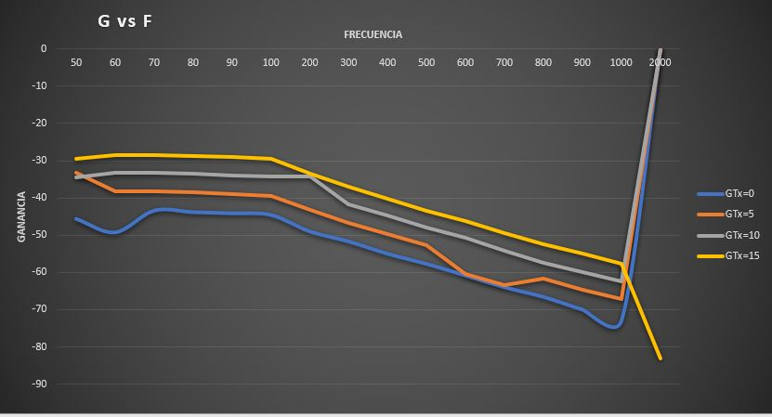
Frecuencia Vs α cable

